ダウンロードパスワード発行注文書
ダウンロードパスワード発行注文書
FAX送信先：０３－６３６８－６９２０ E-mail：iiyobou@amber.plala.or.jp

お申し込み日： 年 月 日 |  |  | NPO認知症予防サポートセンター
テキスト印刷予定日： 月 日 |  |  | 〒155-0031東京都世田谷区北沢3-18-5 伊東ビル202
 |  |  | TEL：03-3467-0205

テキスト |  |  |  | 希望するテキストに 〇をつけて下さい
はじめてみませんか、仲間とすすめる 脳いきいきウォーキング 認知症予防教室･講座等のテキストとして活用できます。 |  |  | 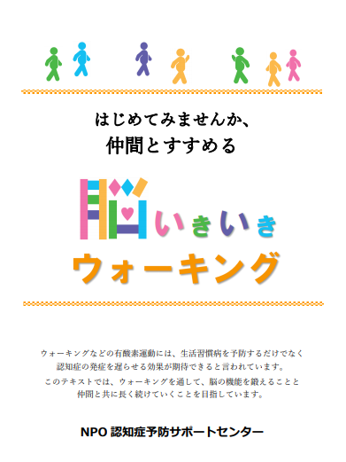
ウォーキング記録ノート ウォーキングカレンダーが40週分ついています。 ウォーキングの記録を続けたい人におすすめです。 |  |  | 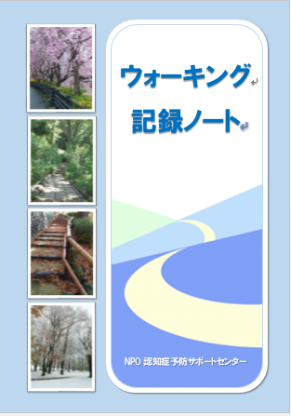

パスワード発行からお支払いまでの流れ
パスワード発行 | ご注文後１週間程で、テキスト（PDFファイル）のパスワードをお知らせいたします。
ダウンロード | ホームページより、ダウンロードして印刷して下さい。
テキスト使用料 | ダウンロード後、一冊印刷するごとに５５０円（消費税込）の使用料がかかります。
印刷冊数のお知らせ | 印刷が終わりましたら、印刷冊数をお知らせ下さい。請求書を発行いたします。
お支払い | 銀行振込みにてお願いいたします。（振込先は請求書に記載） 大変恐縮ですが、振込手数料は貴方にてご負担下さい。

ご注文者様情報
団体名または氏名
担当者名
住所 | （ 〒 － ）
電話番号 | （ ） －
E-Mail | ＠

 | 受付 | 発送 | 入金確認 | 領収書

